상품제안서
모던 보온보냉 가방 (대) | 상품코드: F17371

 |  |  |  |  |  |  | 02-412-0044 | www.easy1.co.kr
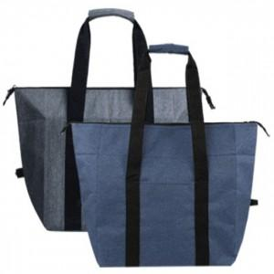

【상세/제작정보】 | 토이론 소재 사용으로 보온보냉이 가능한 넉넉한 사이즈 레저가방

【인쇄/포장옵션】 | 실크 / OPP(비닐)

【공급단가】 | 수량 | 100~ | 300~ | 500~ | 1,000~ | 2,000~
*VAT별도 | 단가 | 7,930원 | 7,640원 | 7,350원 | 7,050원 | 6,870원

【상품 URL】 | https://dev.easy1.co.kr:443/src/goods_detail.php?gdno=17371

